상품제안서
익사이팅 페트 보틀 350 | 상품코드: S12399

 |  |  |  |  |  |  | 02-713-8555 | www.synergygift.co.kr
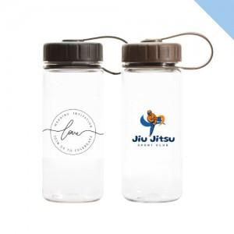

【상세/제작정보】 | <p><span style="font-size: 12pt;">*&nbsp;</span><span style="font-size: 12pt;">삶거나 식기세척기/전자레인지 사용 불가</span></p>

【인쇄/포장옵션】 | 실크 / 포장지포장

【공급단가】 | 수량 | 100~ | 500~ | 1,000~ | 3,000~ | 5,000~
*VAT별도 | 단가 | 1,620원 | 1,600원 | 1,560원 | 1,500원 | 1,430원

【상품 URL】 | https://www.synergygift.co.kr:443/src/goods_detail.php?gdno=17717

